修改
宁波品秀美容科技有限公司 宁波高新区江南路1528号高新科技广场2号楼10楼 电话：0574-27889688 传真：0574-27889655 sales@hair-brushes.com lucky@jsiu.com
订单
供货商： | 宁波瑾秀制刷科技有限公司 |  |  |  | 订单号： | 25AM005
电话： | 18067420259 |  |  |  | 日期：2025-2-11
联系人： | 陈文峰 |  |  |  | 订单安排人：孙诚昱
客号 | 产品图片 | 描述 | 数量/个 | 单价 | 金额 | 包装方式
EC1601 | 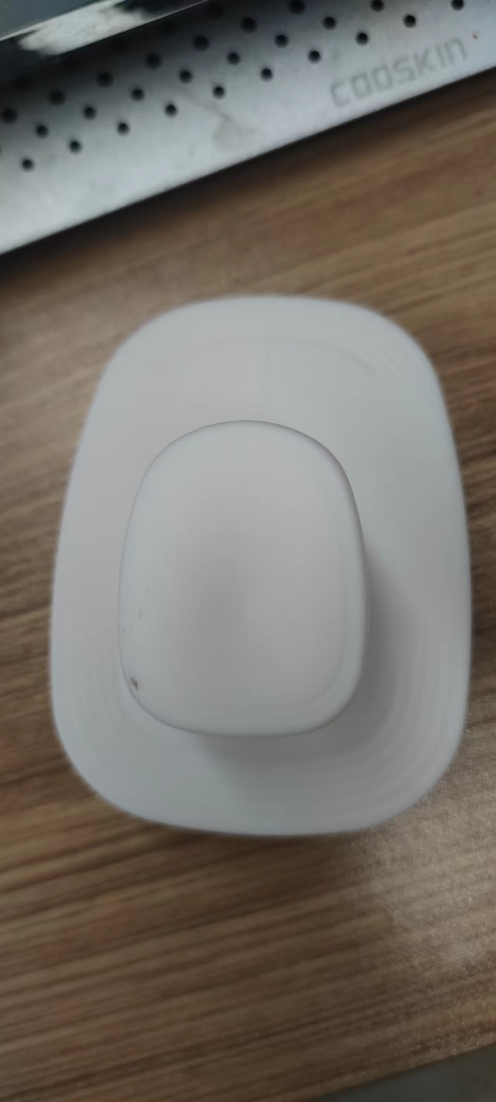 | 老款细针洗头刷TPEE，硬度55，注意控制针头毛边，顶部印白色logo，颜色2404C绿色， | 4800PCS | ¥1.75 | ¥8,400.00 | 纸盒4800单支装
EC1601 |  | 细针洗头刷TPEE，硬度55，注意控制针头毛边，顶部印白色logo，颜色7542C蓝色， | 2400PCS | ¥1.75 | ¥4,200.00 | 2400单支装
EC1601 |  | 细针洗头刷TPEE，硬度55，注意控制针头毛边，顶部印白色logo，颜色原色加麦秸秆同附件 23AM020-JX原色样品 | 2400PCS | ¥1.75 | ¥4,200.00 | 2400单支装
 |  |  | 9,600 |  | ¥16,800.00
以上价格含税运含包装义乌进仓

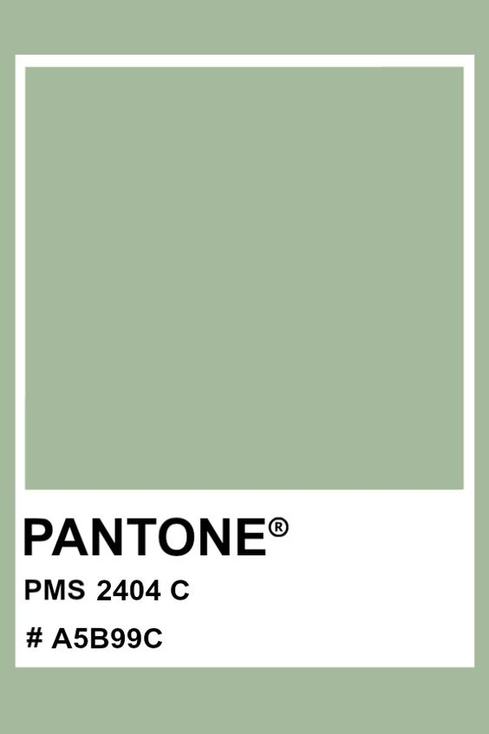

1： 付款方式：出货后45天凭增值税发票付款
2： 交货时间：2025年3月10日
3: logo 设计稿参照pdf附件
4: 产前确认样：每款1套样品
5: 出货样：每款2套
6：注意事项
1）印刷logo要印的清晰，线条清楚，绝对不能掉色
2）针头毛边控尽量不要有毛边
3）硬度按照55
4）注意控制注塑流纹
5）外箱单边不得大于60cm，每箱最多150个
6）和之前样品对照一下色差
7）大货表面不能有污渍

 | 宁波品秀美容科技有限公司
 | ---------------------- |  |  | 宁波瑾秀制刷科技有限公司
 |  |  |  | ----------------------

